A4サイズ
OK
 |  |  |  | 外観検査要領書
 |  |  |  |  |  |  |  |  |  |  |  | 承認 | 作成
文書番号 | SZK-007-SZK-001-1 |  |  | 名称 | バスバー（MHV）
改訂日 | 2025.8.26 |  |  | 図番 | NT2394-P43

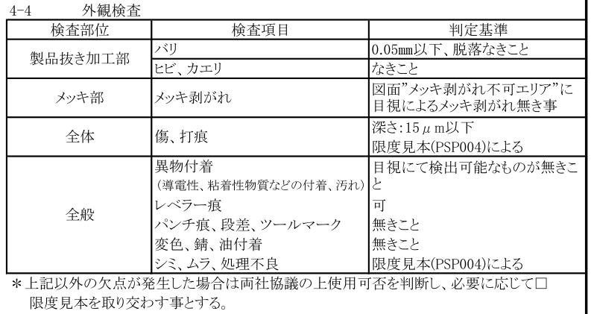
番号 | 検査項目及び手順
① | バリ：0.05mm以下、 脱落なきこと |  |  |  | ・検査を始める前にめっき仕様をめっき仕様サンプルと比較確認する。
 |  |  |  |  | ①：ダレ面（表面）側を端から順に左記検査項目について確認 |  |  |  |  | ②：バリ面（裏面）側を端から順に左記検査項目について確認
② | ヒビ、カエリなきこと |  |  |  | する。 |  |  |  |  | する。
③ | メッキ剥がれ： 図面“メッキ剥がれ不可エリア”に目視によるメッキ剥がれ無きこと

④ | キズ、打痕： 深さ0.015mm以下 限度見本（PSP004）による
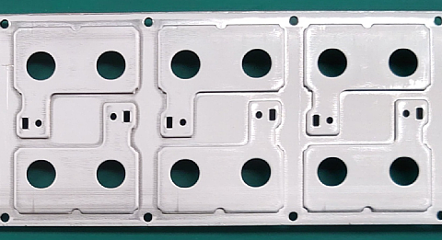
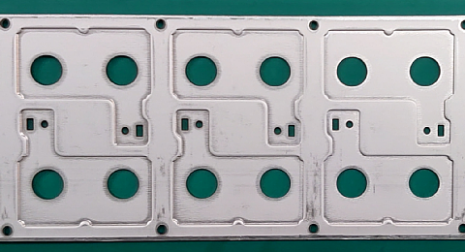

⑤ | 異物付着なきこと （導電性、粘着性物質など の付着、汚れ）

⑥ | レベラー痕：可
⑦ | パンチ痕、段差、 ツールマーク：無きこと

⑧ | 変色、錆、油付着： 無きこと

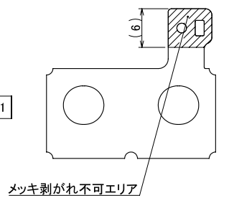
⑨ | シミ、ムラ、処理不良： 限度見本（PSP004）による

めっき 仕様 | Ep-Cu/Sn1m 錫めっき 無光沢

 |  |  |  |  |  | カス嵌りに注意 |  |  |  |  | 穴バリ注意、外周段差部の異物付着に注意
※目視で不良を判断できない 場合はルーペを使用して ください。
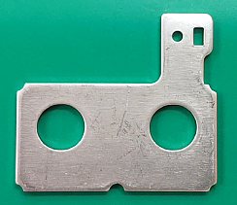
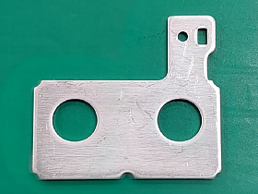
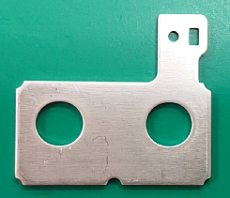
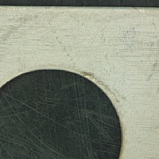
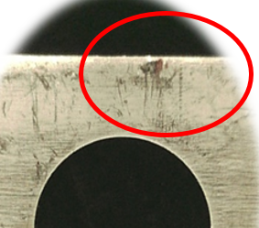
メッキ剥がれ不可エリア

※検査順序は検査手順書をご参照ください。 |  |  |  |  |  | ＊キズによるめっき剥がれに注意（限度見本による）

【改訂履歴】 |  |  |  |  |  |  |  |  | 【過去の不具合】
年 月 日 |  | 改訂 | 内容 |  |  |  | 承認 | 作成 | 年月日 | 不具合内容
2020.7.30 |  | 1 | 新規作成 |  |  |  | 平野 | 今村
2025.8.26 |  | 2 | 写真修正、検査順序追記、検査項目内容修正 |  |  |  | 平野 | 石井

